画面遷移図
プロジェクトCD | #REF! |  | 作成日 | 2026-07-10 | 作成者 | 古谷明彦
プロジェクト名 | 個人向けタスク管理システム |  | 修正日 |  | 修正者

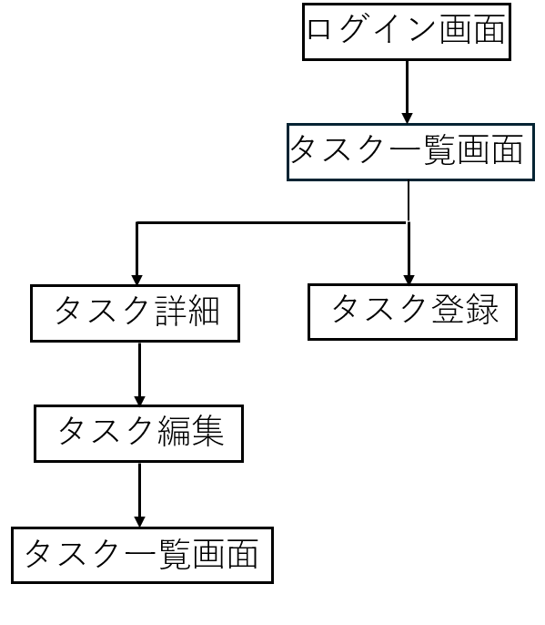

 |  | タスク一覧
 |  | ├─検索
 |  | ├─編集
 |  | ├─削除
 |  | ├─PDF出力
 |  | └─ログアウト

